关系图
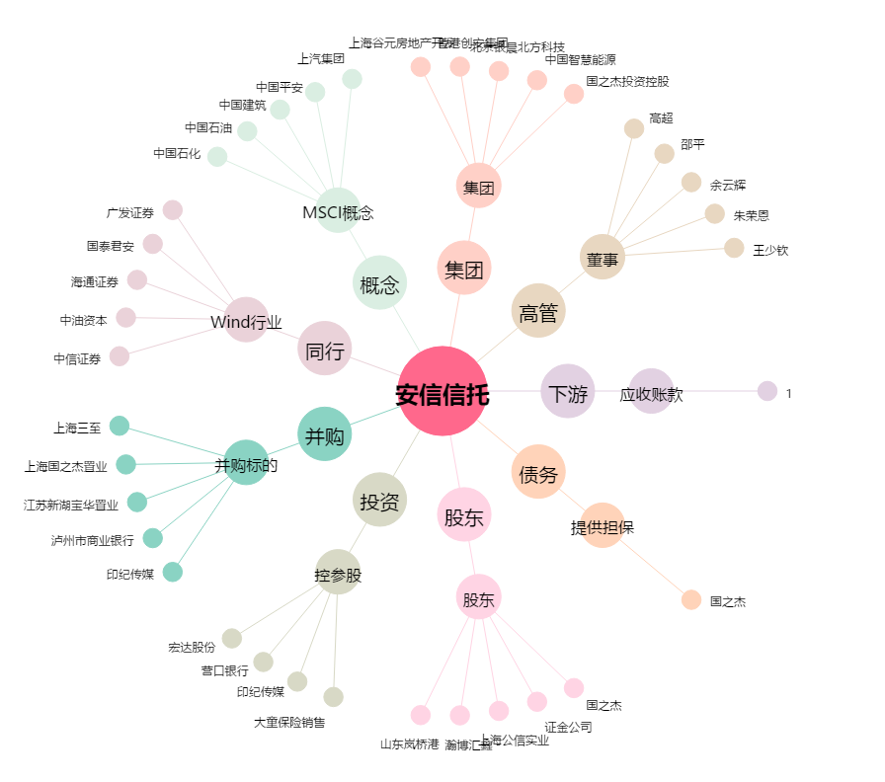
安信信托[600816.SH] - 关系概览图

